Накладная-№3
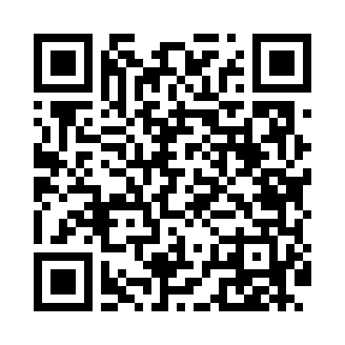
Номер товарно-транспортной накладной: |  |  | Торговый представитель: Amriyev Muhammad
Поставщик: Toshkent falcon fly 2 |  |  | Телефон торгового представителя: +998972880505
Дата отгрузки: 14.11.2025 |  |  | Контрагент: """" Klient
Дата консигнации: |  |  | Адрес:
Доставщик: |  |  | Телефон:
Телефон доставщика:
Время заказа: 14.11.2025 14:29:36
№ | Штрих-код | Название товаров (работ,услуг) | Количество | Количество в кейсе | Цена | Сумма
 |  |  | 18 |  |  | 25.6
1 | 6920250467597 | Пластмасса коса DB-67-132 | 4 | 4 шт. | 1.50 | 6
2 | 6920241167437 | Пластмас салатница 033-7.5 7.5 plate DB-67-43 | 2 | 2 шт. | 2.60 | 5.20
3 | 6920250467429 | Пластмасса пиёла 021-50 DB-67-42-1 | 12 | 12 шт. | 1.20 | 14.40
Итого: 25.6$|->UZS: 320,000.00

